Plan1
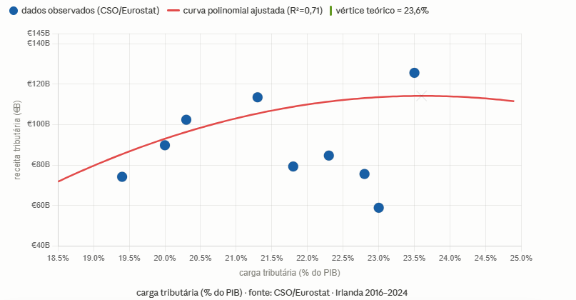
Regressão polinomial de 2º grau ajustada sobre os 9 pontos (X = carga tributária %, Y = receita tributária em €B):

Equação: Y = −161,8X² + 764,3X − 788,4 (onde X é a carga em decimal, ex: 0,23)
Em forma percentual equivalente: Y = −1,618X² + 76,43X − 788,4 (X em %, 19–24)
R² = 0,71 — ajuste razoável dado o intervalo estreito de variação da carga

O vértice da parábola está em X ≈ 23,6%, indicando que o ponto de maximização teórica da receita estaria ligeiramente acima da carga atual de 2024 (23,5%). A Irlanda opera praticamente no topo da curva.

